参考２
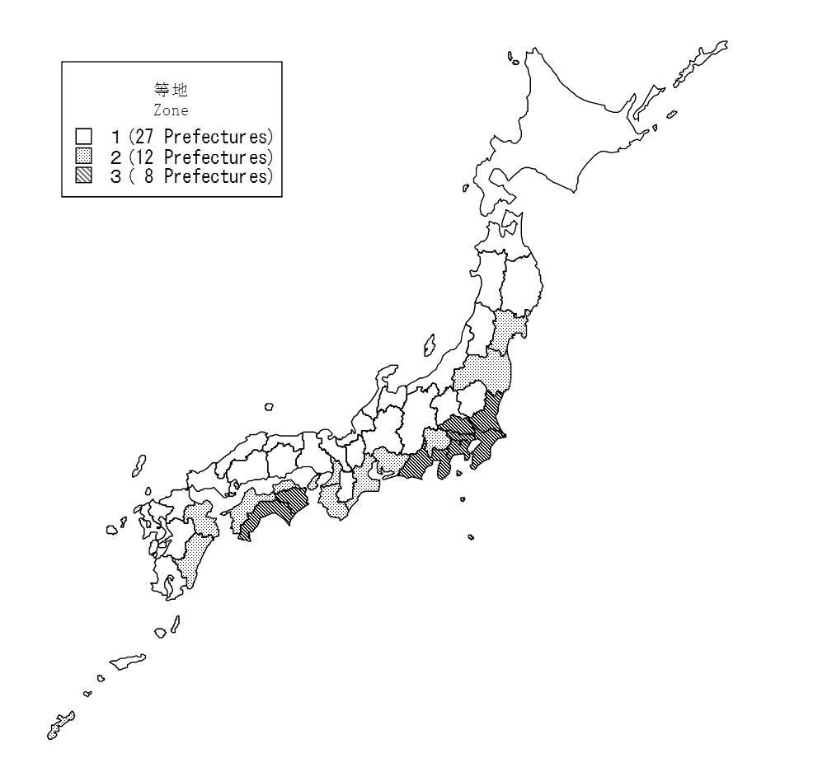
＜参考2＞ 地 震 保 険 等 地 図
Reference2: Earthquake Insurance Zone

 | 等地
 | Zone
 | １ : | 北海道、青森、岩手、秋田、山形、栃木、群馬、新潟、富山、
 |  | Hokkaido, Aomori, Iwate, Akita, Yamagata, Tochigi, Gumma, Niigata, Toyama,
 |  | 石川、福井、長野、岐阜、滋賀、京都、兵庫、奈良、鳥取、
 |  | Ishikawa, Fukui, Nagano, Gifu, Shiga, Kyoto, Hyogo, Nara, Tottori,
 |  | 島根、岡山、広島、山口、福岡、佐賀、長崎、熊本、鹿児島
 |  | Shimane, Okayama, Hiroshima,Yamaguchi, Fukuoka, Saga, Nagasaki, Kumamoto, Kagoshima
 | ２ : | 宮城、福島、山梨、愛知、三重、大阪、和歌山、香川、愛媛、
 |  | Miyagi, Fukushima, Yamanashi, Aichi, Mie, Osaka, Wakayama, Kagawa, Ehime,
 |  | 大分、宮崎、沖縄
 |  | Oita, Miyazaki, Okinawa
 | ３ : | 茨城、埼玉、千葉、東京、神奈川、静岡、徳島、高知
 |  | Ibaraki, Saitama, Chiba, Tokyo, Kanagawa, Shizuoka, Tokushima, Kochi

（注）１．上記の等地区分は、保険始期が2017年1月1日以降の契約に適用されるものです。
なお、料率改定（2017年1月1日実施）の際に、料率の引上げ幅に上限を設ける激変緩和措置を
とっているため、同じ等地であっても料率の異なる県があります。
２．当機構では、2019年5月28日に料率改定の届出を行いましたが、上記の等地区分の変更はありません。

Note 1. The Zone above is applicable to Earthquake Insurance contracts put into effect on and after January 1, 2017.
Since the rate revision which took effect on January 1, 2017, rate increases have been capped in order to avoid drastic
increases in rates. Because of this, rates may differ among the prefectures that belong to the same Zone.
2. On May 28, 2019, GIROJ filed a revision of rates, resulting in no changes in the Zone above.

